トレーナーの表示パターン・井澤さんへの依頼
トレーナーの表示パターンについて

概要・概算

指揮棒
指差し
腕組み
図１：指導のポーズ
 | ポーズについて前提
 |  | シチュエーション | 具体的ポーズ | 補足
 |  | 通常 | 両腕を下ろして立っている
 |  | 指導 | キャラによって違う(右図１) | レーシングスーツ時は全員指揮棒
 |  | 喜び | キャラによって違う(右図２)
 |  | 左向き（ポーズ追加、後述） | アプリトップで使用。選択中トレーナーを左向きに。（「喜び」ポーズの左右反転＋髪の分け目や襟の合わせなど適宜調整、でお願いします）

図２：喜びポーズ
ぐっ！
拍手
ヤッター
すごーい
やるじゃないですか
 | 衣装について前提
 |  | ・最低３パターン確保。（通常、検定、レーシングスーツ） |  | ※ポーズ違いも必須
 |  | ・他の衣装も「可能な限り」増やす。優先度：低。 |  | ※増やす場合はポーズ違いも合わせて増やす。

 | 表情について前提
 |  | ・全17種類。表情は井澤さん全キャラ分作成済み
 |  | ・表情豊かにするのは運転中のみ。運転してない時は3パターン（B通常顔・D残念顔・E笑顔）。
 |  | ・表情追加、後述：睡眠顔（顔のみ、全キャラ分。

 |  | 運転中以外の、表情とポーズの組み合わせは以下のとおり全７パターン。（喜びポーズは笑顔のみでOK）
 |  |  | ポーズ | 顔
 |  |  | 通常 | 笑顔
 |  |  | 通常 | 普通顔
 |  |  | 通常 | 残念顔
 |  |  | 指導 | 笑顔
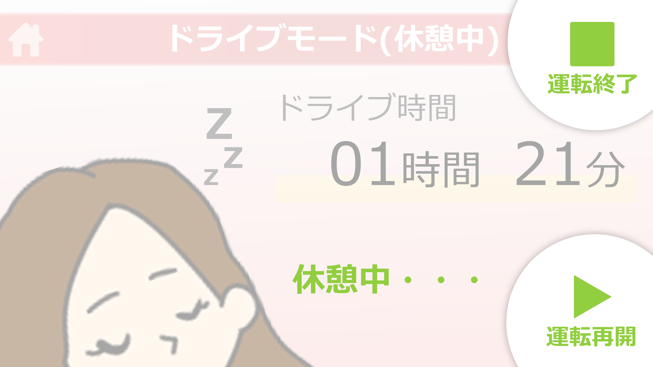
図：休憩中
 |  |  | 指導 | 普通顔
 |  |  | 指導 | 残念顔
 |  |  | 喜び | 笑顔

 | アプリ上の使用シーン観点から必要画像点数を算出

 |  | アプリの状況 | トレーナーの状況 | 概要 | 表示サイズ | 表情数×ポーズ | 衣装数 | トレーナー数 | 小計 | 補足
 |  | 運転中 | ドライバーさんを見ている | 顔の表情のみで表現 | 大（アップ | 17(全部)×1(腕を下ろしてる) | 最低３ | 8 | 最低408
 |  | 運転以外１ | 結果発表 | 全身で表現 | 中（腰上 | 7（理由は前述） | 最低３ | 8 | 最低168-72=96 | 「-72」は、【運転中】と被ってる数を引いた
 |  | 運転以外２ | 説明・ステッカーなど付与 | 全身で表現 | 小（全身 | 2(指導×普通顔と笑顔) | 最低３ | 8 | ー | 画像自体は【運転以外1】に含まれるのでノーカン（アプリ上で表示する大きさを変えます）
 |  | 休憩中 | ドライブモードの休憩中でのみ使用 | 寝顔など（右図参照) | 超大(表情追加) | 顔のみ | なし | 8 | 8 | 傾ける角度などはこちらで調整するので、表情だけください
 |  | キャラ選択時 | こんにちは！的な | 喜びポーズで並んでいる | 小＆大 | 1(喜び) | 1(通常) | 8 | ー | これも【運転以外1】に含まれているのでノーカン（喜び×笑顔）。アプリ上で並べます
 |  | アプリTOP | 行ってらっしゃい！行ってきます！的な | 喜びポーズで並んでいる | 小(ポーズ追加) | 1(喜び×笑顔) | 1(通常) | 8 | 8 | 選択中のトレーナーのみ左を向いている。左向き追加お願いします。レイアウトはこちらでやります。
 |  |  |  |  |  |  |  | 計: | 520 | ←衣装を1つ増やすごとに、アプリに追加する画像としては200弱ずつ追加になる

井澤さんへの依頼内容


図：足元に影追加
← #DFDFDF、透明度15%で。
 | １、ポーズの追加要件
 |  | ・通常（両腕を下げて立っている） | ×８（全トレーナー分
 |  | ・左向き | ×８（全トレーナー分
 |  | ・足元に影追加（右図） | ×全て
 |  | ・各衣装で、ポーズがないものは追加 | 適宜（標準・検定員・レーシングスーツ、は必須）

 | ２、表情の追加
 |  | ・睡眠顔 | ×８（全トレーナー分

 | ３、aiファイルのレイヤー整理（納品形態の指定）
 |  | →詳細は、シート「レイヤー整理について」をご覧ください。

 | 4、【優先度低】
 |  | ・衣装の追加（標準・検定員・レーシングスーツ以外）
 |  | ・アプリトップの１枚絵作成

